Стеллажи и шкафы
 |  |  |  |  | Измененен: 09.09.2024
 | Прайс-лист на стеллажи и шкафы серии "YALTA"
ОПИСАНИЕ СЕРИИ:
Кромка ПВХ толщиной 0,4 мм и 2 мм.
Цвета ЛДСП: Акация Лорка, Вяз Благородный, Снежная Патина.
Топы стеллажей - ЛДСП 22 мм.
Каркасы шкафов, двери - ЛДСП 18 мм.
Шкафы устанавливаются на регулируемые опоры - Американка Н = 27 мм.
№ | Артикул | Наименование | Размеры Ш*Г*В, (мм) | Изображение | Цена, (руб.)
СТЕЛЛАЖИ И ГАРДЕРОБЫ (Устанавливаются на опоры Американка Н = 27 мм)
1 | LT.G2 | Гардероб | 800*450*1987 |  | 23,128
2 | LT.STO | Стеллаж | 2000*390*2000 |  | 61,684
3 | LT.ST-1 | Стеллаж высокий широкий | 800*431*1987 |  | 12,852
4 | LT.ST-2 | Стеллаж низкий широкий | 800*431*1195 |  | 10,025
5 | LT.SU-1 | Стеллаж высокий узкий | 400*431*1987 |  | 9,768
6 | LT.SU-2 | Стеллаж низкий узкий | 400*431*1195 |  | 6,945
7 | LT.SD-1 | Стеллаж квадратный | 1098*452*1095 |  | 14,391
ШКАФЫ ВЫСОКИЕ ШИРОКИЕ (Устанавливаются на опоры Американка Н = 27 мм)
8 | LT.ST-1.1 | Шкаф высокий широкий (2 низких фасада ЛДСП) | 800*450*1987 |  | 18,523
9 | LT.ST-1.2 | Шкаф высокий широкий (2 низких фасада ЛДСП + 2 средних фасада стекло) | 800*450*1987 |  | 25,553
10 | LT.ST-1.2 R | Шкаф высокий широкий (2 низких фасада ЛДСП + 2 средних фасада стекло в раме) | 800*450*1987 |  | 33,954
11 | LT.ST-1.2 R white | Шкаф высокий широкий (2 низких фасада ЛДСП + 2 средних фасада стекло лакобель белое в раме) | 800*450*1987 |  | 36,770
12 | LT.ST-1.2 R black | Шкаф высокий широкий (2 низких фасада ЛДСП + 2 средних фасада стекло лакобель черное в раме) | 800*450*1987 |  | 36,770
13 | LT.ST-1.3 | Шкаф высокий широкий (2 низких фасада ЛДСП + 2 средних фасада ЛДСП) | 800*450*1987 |  | 25,219
14 | LT.ST-1.4 | Шкаф высокий широкий (2 низких фасада ЛДСП + 2 низких фасада стекло) | 800*450*1987 |  | 24,516
15 | LT.ST-1.4 R | Шкаф высокий широкий (2 низких фасада ЛДСП + 2 низких фасада стекло в раме) | 800*450*1987 |  | 31,391
16 | LT.ST-1.4 R white | Шкаф высокий широкий (2 низких фасада ЛДСП + 2 низких фасада стекло лакобель белое в раме) | 800*450*1987 |  | 33,274
17 | LT.ST-1.4 R black | Шкаф высокий широкий (2 низких фасада ЛДСП + 2 низких фасада стекло лакобель белое в раме) | 800*450*1987 |  | 33,274
18 | LT.ST-1.5 | Шкаф высокий широкий (4 низких фасада ЛДСП) | 800*450*1987 |  | 24,193
19 | LT.ST-1.6 | Шкаф высокий широкий (2 средних фасада ЛДСП) | 800*450*1987 |  | 19,548
20 | LT.ST-1.7 | Шкаф высокий широкий (2 средних фасада ЛДСП + 2 низких фасада стекло) | 800*450*1987 |  | 25,541
21 | LT.ST-1.7 R | Шкаф высокий широкий (2 средних фасада ЛДСП + 2 низких фасада стекло в раме) | 800*450*1987 |  | 32,416
22 | LT.ST-1.7 R white | Шкаф высокий широкий (2 средних фасада ЛДСП + 2 низких фасада стекло лакобель белое в раме) | 800*450*1987 |  | 34,299
23 | LT.ST-1.7 R black | Шкаф высокий широкий (2 средних фасада ЛДСП + 2 низких фасада стекло лакобель черное в раме) | 800*450*1987 |  | 34,299
24 | LT.ST-1.8 | Шкаф высокий широкий (2 средних фасада ЛДСП + 2 низких фасада ЛДСП) | 800*450*1987 |  | 25,219
25 | LT.ST-1.9 | Шкаф высокий широкий (2 высоких фасада ЛДСП) | 800*450*1987 |  | 21,604
26 | LT.ST-1.10 R | Шкаф высокий широкий (2 высоких фасада стекло в раме) | 800*450*1987 |  | 31,877
27 | LT.ST-1.10 R white | Шкаф высокий широкий (2 высоких фасада стекло лакобель белое в раме) | 800*450*1987 |  | 35,935
28 | LT.ST-1.10 R black | Шкаф высокий широкий (2 высоких фасада стекло лакобель черное в раме) | 800*450*1987 |  | 35,935
ШКАФЫ СРЕДНИЕ ШИРОКИЕ (Устанавливаются на опоры Американка Н = 27 мм)
29 | LT.ST-2.1 | Шкаф средний широкий (2 низких фасада ЛДСП) | 800*450*1195 |  | 15,696
30 | LT.ST-2.2 | Шкаф средний широкий (2 низких фасада стекло) | 800*450*1195 |  | 16,019
31 | LT.ST-2.2 R | Шкаф средний широкий (2 низких фасада стекло в раме) | 800*450*1195 |  | 22,893
32 | LT.ST-2.2 R white | Шкаф средний широкий (2 низких фасада стекло лакобель белое в раме) | 800*450*1195 |  | 24,777
33 | LT.ST-2.2 R black | Шкаф средний широкий (2 низких фасада стекло лакобель черное в раме) | 800*450*1195 |  | 24,777
34 | LT.ST-2.3 | Шкаф средний широкий (2 средних фасада ЛДСП) | 800*450*1195 |  | 16,721
35 | LT.ST-2.4 | Шкаф средний широкий (2 средних фасада стекло) | 800*450*1195 |  | 17,055
36 | LT.ST-2.4 R | Шкаф средний широкий (2 средних фасада стекло в раме) | 800*450*1195 |  | 25,456
37 | LT.ST-2.4 R white | Шкаф средний широкий (2 средних фасада стекло лакобель белое в раме) | 800*450*1195 |  | 28,273
38 | LT.ST-2.4 R black | Шкаф средний широкий (2 средних фасада стекло лакобель черное в раме) | 800*450*1195 |  | 28,273
ШКАФЫ ВЫСОКИЕ УЗКИЕ (Устанавливаются на опоры Американка Н = 27 мм)
Левый
Правый
39 | LT.SU-1.1 (L) | Шкаф высокий узкий левый (1 низкий фасад ЛДСП) | 400*450*1987 |  | 12,603
40 | LT.SU-1.1 (R) | Шкаф высокий узкий правый (1 низкий фасад ЛДСП) | 400*450*1987 |  | 12,603
Левый
Правый
41 | LT.SU-1.2 (L) | Шкаф высокий узкий левый (1 низкий фасад ЛДСП + 1 средний фасад стекло) | 400*450*1987 |  | 16,118
42 | LT.SU-1.2 (R) | Шкаф высокий узкий правый (1 низкий фасад ЛДСП + 1 средний фасад стекло) | 400*450*1987 |  | 16,118
Левый
Правый
43 | LT.SU-1.2 R (L) | Шкаф высокий узкий левый (1 низкий фасад ЛДСП + 1 средний фасад стекло в раме) | 400*450*1987 |  | 20,318
44 | LT.SU-1.2 R (R) | Шкаф высокий узкий правый (1 низкий фасад ЛДСП + 1 средний фасад стекло в раме) | 400*450*1987 |  | 20,318
45 | LT.SU-1.2 R (L) white | Шкаф высокий узкий левый (1 низкий фасад ЛДСП + 1 средний фасад стекло лакобель белый в раме) | 400*450*1987 |  | 21,727
Левый
Правый
46 | LT.SU-1.2 R (L) black | Шкаф высокий узкий левый (1 низкий фасад ЛДСП + 1 средний фасад стекло лакобель черный в раме) | 400*450*1987 |  | 21,727
47 | LT.SU-1.2 R (R) white | Шкаф высокий узкий правый (1 низкий фасад ЛДСП + 1 средний фасад стекло лакобель белый в раме) | 400*450*1987 |  | 21,727
48 | LT.SU-1.2 R (R) black | Шкаф высокий узкий правый (1 низкий фасад ЛДСП + 1 средний фасад стекло лакобель черный в раме) | 400*450*1987 |  | 21,727
Левый
Правый
49 | LT.SU-1.3 (L) | Шкаф высокий узкий левый (1 низкий фасад ЛДСП + 1 средний фасад ЛДСП) | 400*450*1987 |  | 15,951
50 | LT.SU-1.3 (R) | Шкаф высокий узкий правый (1 низкий фасад ЛДСП + 1 средний фасад ЛДСП) | 400*450*1987 |  | 15,951
Левый
Правый
51 | LT.SU-1.4 (L) | Шкаф высокий узкий левый (1 низкий фасад ЛДСП + 1 низкий фасад стекло) | 400*450*1987 |  | 15,600
52 | LT.SU-1.4 (R) | Шкаф высокий узкий правый (1 низкий фасад ЛДСП + 1 низкий фасад стекло) | 400*450*1987 |  | 15,600
Левый
Правый
53 | LT.SU-1.4 R (L) | Шкаф высокий узкий левый (1 низкий фасад ЛДСП + 1 низкий фасад стекло в раме) | 400*450*1987 |  | 19,037
54 | LT.SU-1.4 R (R) | Шкаф высокий узкий правый (1 низкий фасад ЛДСП + 1 низкий фасад стекло в раме) | 400*450*1987 |  | 19,037
55 | LT.SU-1.4 R (L) white | Шкаф высокий узкий левый (1 низкий фасад ЛДСП + 1 низкий фасад стекло лакобель белый в раме) | 400*450*1987 |  | 19,979
Левый
Правый
56 | LT.SU-1.4 R (L) black | Шкаф высокий узкий левый (1 низкий фасад ЛДСП + 1 низкий фасад стекло лакобель черный в раме) | 400*450*1987 |  | 19,979
57 | LT.SU-1.4 R (R) white | Шкаф высокий узкий правый (1 низкий фасад ЛДСП + 1 низкий фасад стекло лакобель белый в раме) | 400*450*1987 |  | 19,979
58 | LT.SU-1.4 R (R) black | Шкаф высокий узкий правый (1 низкий фасад ЛДСП + 1 низкий фасад стекло лакобель черный в раме) | 400*450*1987 |  | 19,979
Левый
Правый
59 | LT.SU-1.5 (L) | Шкаф высокий узкий левый (2 низких фасада ЛДСП) | 400*450*1987 |  | 15,438
60 | LT.SU-1.5 (R) | Шкаф высокий узкий правый (2 низких фасада ЛДСП) | 400*450*1987 |  | 15,438
Левый
Правый
61 | LT.SU-1.6 (L) | Шкаф высокий узкий левый (1 средний фасад ЛДСП) | 400*450*1987 |  | 13,116
62 | LT.SU-1.6 (R) | Шкаф высокий узкий правый (1 средний фасад ЛДСП) | 400*450*1987 |  | 13,116
Левый
Правый
63 | LT.SU-1.7 (L) | Шкаф высокий узкий левый (1 средний фасад ЛДСП + 1 низкий фасад стекло) | 400*450*1987 |  | 16,112
64 | LT.SU-1.7 (R) | Шкаф высокий узкий правый (1 средний фасад ЛДСП + 1 низкий фасад стекло) | 400*450*1987 |  | 16,112
Левый
Правый
65 | LT.SU-1.7 R (L) | Шкаф высокий узкий левый (1 средний фасад ЛДСП + 1 низкий фасад стекло в раме) | 400*450*1987 |  | 19,549
66 | LT.SU-1.7 R (R) | Шкаф высокий узкий правый (1 средний фасад ЛДСП + 1 низкий фасад стекло в раме) | 400*450*1987 |  | 19,549
67 | LT.SU-1.7 R (L) white | Шкаф высокий узкий левый (1 средний фасад ЛДСП + 1 низкий фасад стекло лакобель белое в раме) | 400*450*1987 |  | 20,491
Левый
Правый
68 | LT.SU-1.7 R (L) black | Шкаф высокий узкий левый (1 средний фасад ЛДСП + 1 низкий фасад стекло лакобель черное в раме) | 400*450*1987 |  | 20,491
69 | LT.SU-1.7 R (R) white | Шкаф высокий узкий правый (1 средний фасад ЛДСП + 1 низкий фасад стекло лакобель белое в раме) | 400*450*1987 |  | 20,491
70 | LT.SU-1.7 R (R) black | Шкаф высокий узкий правый (1 средний фасад ЛДСП + 1 низкий фасад стекло лакобель черное в раме) | 400*450*1987 |  | 20,491
Левый
Правый
71 | LT.SU-1.8 (L) | Шкаф высокий узкий левый (1 средний фасад ЛДСП + 1 низкий ЛДСП) | 400*450*1987 |  | 15,951
72 | LT.SU-1.8 (R) | Шкаф высокий узкий правый (1 средний фасад ЛДСП + 1 низкий фасад ЛДСП) | 400*450*1987 |  | 15,951
Левый
Правый
73 | LT.SU-1.9 (L) | Шкаф высокий узкий левый (1 высокий фасад ЛДСП) | 400*450*1987 |  | 14,144
74 | LT.SU-1.9 (R) | Шкаф высокий узкий правый (1 высокий фасад ЛДСП) | 400*450*1987 |  | 14,144
Левый
Правый
75 | LT.SU-1.10 R (L) | Шкаф высокий узкий левый (1 высокий фасад стекло в раме) | 400*450*1987 |  | 19,280
76 | LT.SU-1.10 R (R) | Шкаф высокий узкий правый (1 высокий фасад стекло в раме) | 400*450*1987 |  | 19,280
77 | LT.SU-1.10 R (L) white | Шкаф высокий узкий левый (1 высокий фасад стекло лакобель белое в раме) | 400*450*1987 |  | 21,309
Левый
Правый
78 | LT.SU-1.10 R (L) black | Шкаф высокий узкий левый (1 высокий фасад стекло лакобель черное в раме) | 400*450*1987 |  | 21,309
79 | LT.SU-1.10 R (R) white | Шкаф высокий узкий правый (1 высокий фасад стекло лакобель белое в раме) | 400*450*1987 |  | 21,309
80 | LT.SU-1.10 R (R) black | Шкаф высокий узкий правый (1 высокий фасад стекло лакобель черное в раме) | 400*450*1987 |  | 21,309
ШКАФЫ СРЕДНИЕ УЗКИЕ (Устанавливаются на опоры Американка Н = 27 мм)
Левый
Правый
81 | LT.SU-2.1 (L) | Шкаф средний узкий левый (1 низкий фасад ЛДСП) | 400*450*1195 |  | 9,780
82 | LT.SU-2.1 (R) | Шкаф средний узкий правый (1 низкий фасад ЛДСП) | 400*450*1195 |  | 9,780
Левый
Правый
83 | LT.SU-2.2 (L) | Шкаф средний узкий левый (1 низкий фасад стекло) | 400*450*1195 |  | 9,942
84 | LT.SU-2.2 (R) | Шкаф средний узкий правый (1 низкий фасад стекло) | 400*450*1195 |  | 9,942
Левый
Правый
85 | LT.SU-2.2 R (L) | Шкаф средний узкий левый (1 низкий фасад стекло в раме) | 400*450*1195 |  | 13,379
86 | LT.SU-2.2 R (R) | Шкаф средний узкий правый (1 низкий фасад стекло в раме) | 400*450*1195 |  | 13,379
Левый
Правый
87 | LT.SU-2.2 R (L) white | Шкаф средний узкий левый (1 низкий фасад стекло лакобель беолый в раме) | 400*450*1195 |  | 14,321
88 | LT.SU-2.2 R (L) black | Шкаф средний узкий левый (1 низкий фасад стекло лакобель черный в раме) | 400*450*1195 |  | 14,321
89 | LT.SU-2.2 R (R) white | Шкаф средний узкий правый (1 низкий фасад стекло лакобель белый в раме) | 400*450*1195 |  | 14,321
90 | LT.SU-2.2 R (R) black | Шкаф средний узкий правый (1 низкий фасад стекло лакобель черный в раме) | 400*450*1195 |  | 14,321
Левый
Правый
91 | LT.SU-2.3 (L) | Шкаф средний узкий левый (1 средний фасад ЛДСП) | 400*450*1195 |  | 10,293
92 | LT.SU-2.3 (R) | Шкаф средний узкий правый (1 средний фасад ЛДСП) | 400*450*1195 |  | 10,293
Левый
Правый
93 | LT.SU-2.4 (L) | Шкаф средний узкий левый (1 средний фасад стекло) | 400*450*1195 |  | 10,460
94 | LT.SU-2.4 (R) | Шкаф средний узкий правый (1 средний фасад стекло) | 400*450*1195 |  | 10,460
Левый
Правый
95 | LT.SU-2.4 R (L) | Шкаф средний узкий левый (1 средний фасад стекло в раме) | 400*450*1195 |  | 14,661
96 | LT.SU-2.4 R (R) | Шкаф средний узкий правый (1 средний фасад стекло в раме) | 400*450*1195 |  | 14,661
97 | LT.SU-2.4 R (L) white | Шкаф средний узкий левый (1 средний фасад стекло лакобель белый в раме) | 400*450*1195 |  | 16,069
Левый
Правый
98 | LT.SU-2.4 R (L) black | Шкаф средний узкий левый (1 средний фасад стекло лакобель черный в раме) | 400*450*1195 |  | 16,069
99 | LT.SU-2.4 R (R) white | Шкаф средний узкий правый (1 средний фасад стекло лакобель белый в раме) | 400*450*1195 |  | 16,069
100 | LT.SU-2.4 R (R) black | Шкаф средний узкий правый (1 средний фасад стекло лакобель черный в раме) | 400*450*1195 |  | 16,069
ШКАФЫ КВАДРАТНЫЕ (Устанавливаются на опоры NZ 60-100)
101 | LT.SD-1.1 | Шкаф четырехсекционный (4 фасада квадратных ЛДСП) | 1098*452*1168 |  | 27,248
102 | LT.SD-1.2 R white | Шкаф четырехсекционный (4 фасада квадратных стекло в раме лакобель белое) | 1098*452*1168 |  | 41,475
103 | LT.SD-1.2 R black | Шкаф четырехсекционный (4 фасада квадратных стекло в раме лакобель черное) | 1098*452*1168 |  | 41,475
104 | LT.SD-1.3 | Шкаф четырехсекционный (2 фасада прямоугольных ЛДСП) | 1098*452*1168 |  | 23,561
105 | LT.SD-1.4 R white | Шкаф четырехсекционный (2 фасада прямоу-ых стекло в раме лакобель белое) | 1098*452*1168 |  | 34,646
106 | LT.SD-1.4 R black | Шкаф четырехсекционный (2 фасада прямоуг-ых стекло в раме лакобель черное) | 1098*452*1168 |  | 34,646
ОПОРЫ
107 | NZ 60-100 | Опора шкафов и тумб | 40*40*100 |  | 598
ТОПЫ ШКАФОВ И ГАРДЕРОБА
108 | LT.T-1 | Топ | 400*450*22 |  | 1,032
109 | LT.T-2 | Топ | 800*450*22 |  | 1,804
110 | LT.T-3 | Топ | 1200*450*22 |  | 2,580
111 | LT.T-4 | Топ | 1600*450*22 |  | 3,606
112 | LT.T-5 | Топ | 2000*450*22 |  | 4,376
113 | LT.T-6 | Топ | 2400*450*22 |  | 5,148
ФАСАДЫ ШКАФОВ
Фасады ЛДСП
Левый
Правый
114 | LT.D-1 (L) | Фасад ЛДСП левый | 397*1956*18 |  | 4,376
115 | LT.D-1 (R) | Фасад ЛДСП правый | 397*1956*18 |  | 4,376
Левый
Правый
116 | LT.D-2 (L) | Фасад ЛДСП левый | 397*1164*18 |  | 3,348
117 | LT.D-2 (R) | Фасад ЛДСП правый | 397*1164*18 |  | 3,348
Левый
Правый
118 | LT.D-3 (L) | Фасад ЛДСП левый | 397*790*18 |  | 2,835
119 | LT.D-3 (R) | Фасад ЛДСП правый | 397*790*18 |  | 2,835
Фасады стекло САТИН в раме
Левый
Правый
120 | LT.S-1 R (L) | Фасад стекло сатин в раме -левый | 397*1956*20 |  | 9,513
121 | LT.S-1 R (R) | Фасад стекло сатин в раме -правый | 397*1956*20 |  | 9,513
Левый
Правый
122 | LT.S-2 R (L) | Фасад стекло сатин в раме -левый | 397*1164*20 |  | 7,716
123 | LT.S-2 R (R) | Фасад стекло сатин в раме -правый | 397*1164*20 |  | 7,716
Левый
Правый
124 | LT.S-3 R (L) | Фасад стекло сатин в раме -левый | 397*790*20 |  | 6,434
125 | LT.S-3 R (R) | Фасад стекло сатин в раме -правый | 397*790*20 |  | 6,434
Фасады стекло ЛАКОБЕЛЬ БЕЛЫЙ в раме
Левый
Правый
126 | LT.S-1 R (L) white | Фасад стекло лакобель белый в раме -левый | 397*1956*20 |  | 11,542
127 | LT.S-1 R (R) white | Фасад стекло лакобель белый в раме -правый | 397*1956*20 |  | 11,542
Левый
Правый
128 | LT.S-2 R (L) white | Фасад стекло лакобель белый в раме -левый | 397*1164*20 |  | 9,124
129 | LT.S-2 R (R) white | Фасад стекло лакобель белый в раме -правый | 397*1164*20 |  | 9,124
Левый
Правый
130 | LT.S-3 R (L) white | Фасад стекло лакобель белый в раме -левый | 397*790*20 |  | 7,376
131 | LT.S-3 R (R) white | Фасад стекло лакобель белый в раме -правый | 397*790*20 |  | 7,376
Фасады стекло ЛАКОБЕЛЬ ЧЕРНЫЙ в раме
Левый
Правый
132 | LT.S-1 R (L) black | Фасад стекло лакобель черный в раме -левый | 397*1956*20 |  | 11,542
133 | LT.S-1 R (R) black | Фасад стекло лакобель черный в раме -правый | 397*1956*20 |  | 11,542
Левый
Правый
134 | LT.S-2 R (L) black | Фасад стекло лакобель черный в раме -левый | 397*1164*20 |  | 9,124
135 | LT.S-2 R (R) black | Фасад стекло лакобель черный в раме -правый | 397*1164*20 |  | 9,124
Левый
Правый
136 | LT.S-3 R (L) black | Фасад стекло лакобель черный в раме -левый | 397*790*20 |  | 7,376
137 | LT.S-3 R (R) black | Фасад стекло лакобель черный в раме -правый | 397*790*20 |  | 7,376
Фасады стекло САТИН без рамки
Левый
Правый
138 | LT.S-2 (L) | Фасад стекло сатин - левый | 397*1164*4 |  | 2,323
139 | LT.S-2 (R) | Фасад стекло сатин - правый | 397*1164*4 |  | 2,323
Левый
Правый
140 | LT.S-3 (L) | Фасад стекло сатин - левый | 397*790*4 |  | 1,804
141 | LT.S-3 (R) | Фасад стекло сатин - правый | 397*790*4 |  | 1,804
142 | LT.FS | Набор фурнитуры для стеклянного фасада |  |  | 1,192
ФАСАДЫ 4-Х СЕКЦИОННОГО ШКАФА
Фасады ЛДСП (для 4-х секционного шкафа)
143 | LT.D-4 (L) | Фасад ЛДСП левый | 520*542*18 |  | 2,616
144 | LT.D-4 (R) | Фасад ЛДСП правый | 520*542*18 |  | 2,616
145 | LT.D-5 (L) | Фасад ЛДСП левый | 1042*542*18 |  | 3,390
146 | LT.D-5 (R) | Фасад ЛДСП правый | 1042*542*18 |  | 3,390
Фасады стекло ЛАКОБЕЛЬ БЕЛЫЙ в раме (для 4-х секционного шкафа)
147 | LT.S-4 R (L) white | Фасад стекло лакобель белый в раме -левый | 520*542*20 |  | 6,173
148 | LT.S-4 R (R) white | Фасад стекло лакобельбелый в раме -правый | 520*542*20 |  | 6,173
149 | LT.S-5 R (L) white | Фасад стекло лакобель белый в раме -левый | 1042*542*20 |  | 8,932
150 | LT.S-5 R (R) white | Фасад стекло лакобельбелый в раме -правый | 1042*542*20 |  | 8,932
Фасады стекло ЛАКОБЕЛЬ ЧЕРНЫЙ в раме (для 4-х секционного шкафа)
151 | LT.S-4 R (L) black | Фасад стекло лакобель черный в раме -левый | 520*542*20 |  | 6,173
152 | LT.S-4 R (R) black | Фасад стекло лакобель черный в раме -правый | 520*542*20 |  | 6,173
153 | LT.S-5 R (L) black | Фасад стекло лакобель черный в раме -левый | 1042*542*20 |  | 8,932
154 | LT.S-5 R (R) black | Фасад стекло лакобель черный в раме -правый | 1042*542*20 |  | 8,932
ОТЛИЧИЯ ФАСАДОВ СТЕЛЛАЖЕЙ
ФАСАДЫ ВЫСОКИЕ
ФАСАДЫ СРЕДНИЕ
ФАСАДЫ НИЗКИЕ
ЛЕВЫЙ
Ручка выше центра
Петли слева
ПРАВЫЙ
Ручка выше центра
Петли справа
ЛЕВЫЙ
Ручка сверху
Петли слева
ПРАВЫЙ
Ручка сверху
Петли справа
ЛЕВЫЙ
Ручка сверху
Петли слева
ПРАВЫЙ
Ручка сверху
Петли справа

ЛЕВЫЙ
Ручка снизу
Петли справа
ПРАВЫЙ
Ручка снизу
Петли слева
ЛЕВЫЙ
Ручка снизу
Петли справа
ПРАВЫЙ
Ручка снизу
Петли слева

ОТЛИЧИЯ 4-Х СЕКЦИОННОГО ШКАФА
ФАСАДЫ КВАДРАТНЫЕ
ФАСАДЫ ПРЯМОУГОЛЬНЫЕ
ЛЕВЫЙ
Ручка сверху
Петли слева
ПРАВЫЙ
Ручка сверху
Петли справа
ЛЕВЫЙ
Ручка снизу
Петли справа
ПРАВЫЙ
Ручка снизу
Петли слева
ЛЕВЫЙ
Ручка сверху
Петли слева
ПРАВЫЙ
Ручка сверху
Петли справа

Композиции
 |  |  |  |  | Измененен: 09.09.2024

 | Прайс.лист на готовые композиции серии "YALTA"
ОПИСАНИЕ СЕРИИ:
ЛДСП толщиной 18/22/36 мм.
Кромка ПВХ толщиной 0,4 мм и 2 мм.
Цвета ЛДСП: Акация Лорка, Вяз Благородный, Снежная Патина.
Цвета металлических опор: Белый, Серый, Антрацит.
Каркасы/столешницы столов, приставки. ЛДСП 36 мм.
Топы тумб, стеллажей. ЛДСП 22 мм.
Каркасы шкафов, царги столов, двери. ЛДСП 18 мм.
Столы устанавливаются на регулируемые опоры. М6.
Шкафы и стеллажи устанавливаются на регулируемые опоры. М6.
Композиция №1
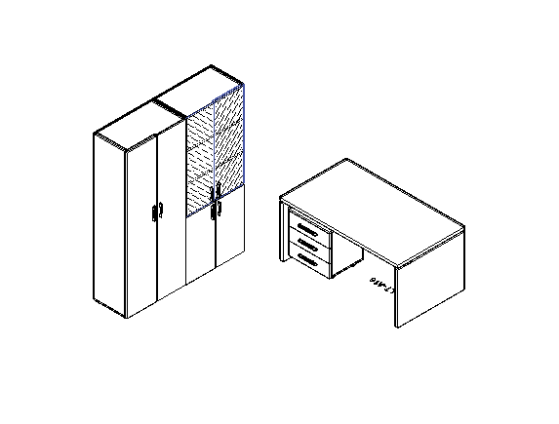 |  | Артикул | кол.во | цена | сумма
 |  | LT.A-16 | 1 | 22,890 | 22,890
 |  | LT.TM | 1 | 16,965 | 16,965
 |  | LT.G-2 | 1 | 23,128 | 23,128
 |  | LT.ST-1 | 1 | 12,852 | 12,852
 |  | LT.T-2 | 2 | 1,804 | 3,609
 |  | LT.S-2 (L) | 1 | 2,323 | 2,323
 |  | LT.S-2 (L) | 1 | 2,323 | 2,323
 |  | LT.D-3 (L) | 1 | 2,835 | 2,835
 |  | LT.D-3 (L) | 1 | 2,835 | 2,835
 |  | LT.FS | 2 | 1,192 | 2,385
 |  | Итого: |  |  | 92,144

Композиция №2
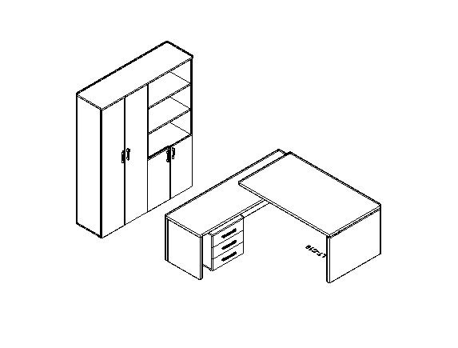 |  | Артикул | кол.во | цена | сумма
 |  | LT.C-18 (L) | 1 | 40,052 | 40,052
 |  | LT.TM | 1 | 16,965 | 16,965
 |  | LT.G-2 | 1 | 23,128 | 23,128
 |  | LT.ST-1 | 1 | 12,852 | 12,852
 |  | LT.T-4 | 1 | 3,606 | 3,606
 |  | LT.D-3 (L) | 1 | 2,835 | 2,835
 |  | LT.D-3 (L) | 1 | 2,835 | 2,835
 |  | Итого: |  |  | 102,273

Композиция №3
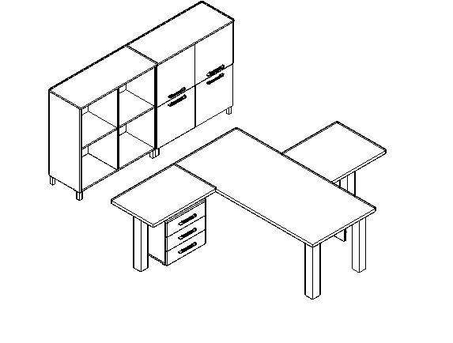 |  | Артикул | кол.во | цена | сумма
 |  | LT.D-18 | 1 | 12,010 | 12,010
 |  | LT-710 | 4 | 5,930 | 23,720
 |  | LT.BR-1 | 1 | 11,075 | 11,075
 |  | LT-710 | 1 | 5,930 | 5,930
 |  | LT.BR-3 | 1 | 12,051 | 12,051
 |  | LT-710 | 1 | 5,930 | 5,930
 |  | LT.TM | 1 | 16,965 | 16,965
 |  | LT.SD-1 | 2 | 14,391 | 28,783
 |  | LT.D-4 (L) | 2 | 2,616 | 5,233
 |  | LT.D-4 (L) | 2 | 2,616 | 5,233
 |  | NZ 60-100 | 8 | 598 | 4,781
 |  | Итого: |  |  | 131,710

Композиция №4
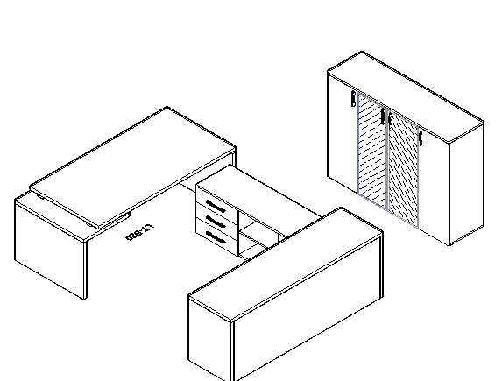 |  | Артикул | кол.во | цена | сумма
 |  | LT.В-18 (L) | 1 | 29,232 | 29,232
 |  | LT.TS-3 | 1 | 18,120 | 18,120
 |  | LT.YK | 2 | 8,999 | 17,997
 |  | LT.PK | 1 | 778 | 778
 |  | LT.ST-2 | 1 | 10,025 | 10,025
 |  | LT.SU-2 | 2 | 6,945 | 13,890
 |  | LT.T-4 | 1 | 3,606 | 3,606
 |  | LT.D-2 (L) | 1 | 3,348 | 3,348
 |  | LT.D-2 (L) | 1 | 3,348 | 3,348
 |  | LT.S-2 R (L) | 1 | 7,716 | 7,716
 |  | LT.S-2 R (L) | 1 | 7,716 | 7,716
 |  | LT.PS-18 | 1 | 15,450 | 15,450
 |  |  |  |  | 131,224

Композиция №5
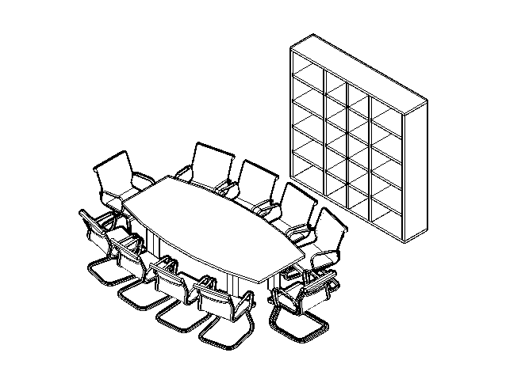 |  | Артикул | кол.во | цена | сумма
 |  | LT.STO | 1 | 61,684 | 61,684
 |  | LT.SS | 1 | 20,771 | 20,771
 |  | LT-710 | 4 | 5,930 | 23,720
 |  | Итого: |  |  | 106,174

Композиция №6 Стол 3200*1200*750
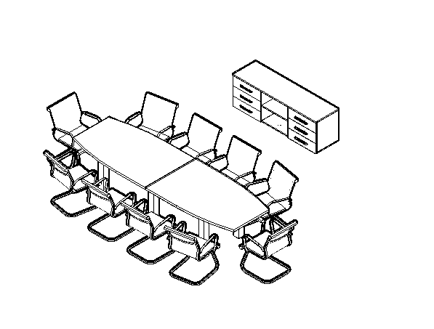 |  | Артикул | кол.во | цена | сумма
 |  | LT.TS-3 | 1 | 18,120 | 18,120
 |  | LT.YK | 2 | 8,999 | 17,997
 |  | LT.PK | 1 | 778 | 778
 |  | LT.SO | 2 | 11,183 | 22,366
 |  | NZ 60-100 | 6 | 598 | 3,586
 |  | LT-710 | 6 | 5,930 | 35,580
 |  | Итого: |  |  | 98,425

Композиция № 7
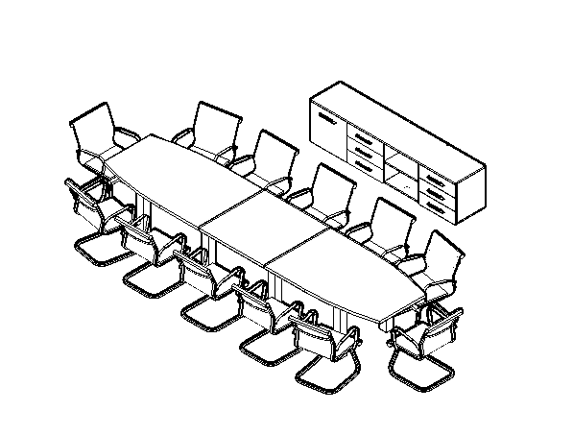 |  | Артикул | кол.во | цена | сумма
 |  | LT.TS-4 | 1 | 23,128 | 23,128
 |  | LT.YK | 2 | 8,999 | 17,997
 |  | LT.PK | 1 | 778 | 778
 |  | LT.D-4 (L) | 1 | 2,616 | 2,616
 |  | NZ 60-100 | 6 | 598 | 3,586
 |  | LT.SO | 2 | 11,183 | 22,366
 |  | LT.SV | 1 | 10,025 | 10,025
 |  | LT-710 | 8 | 5,930 | 47,439
 |  | Итого: |  |  | 127,935

Композиция №8
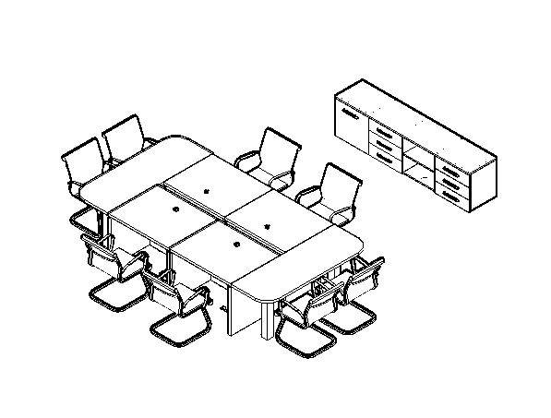 |  | Артикул | кол.во | цена | сумма
 |  | LT.TS-4 | 1 | 23,128 | 23,128
 |  | LT.PK | 1 | 778 | 778
 |  | LT.YK | 2 | 8,999 | 17,997
 |  | LT.D-4 (L) | 1 | 2,616 | 2,616
 |  | NZ 60-100 | 6 | 598 | 3,586
 |  | LT.SPS | 4 | 14,928 | 59,714
 |  | LT.SPO | 2 | 8,744 | 17,487
 |  | LT-710 | 4 | 5,930 | 23,720
 |  | Итого: |  |  | 149,026

Композиция №9
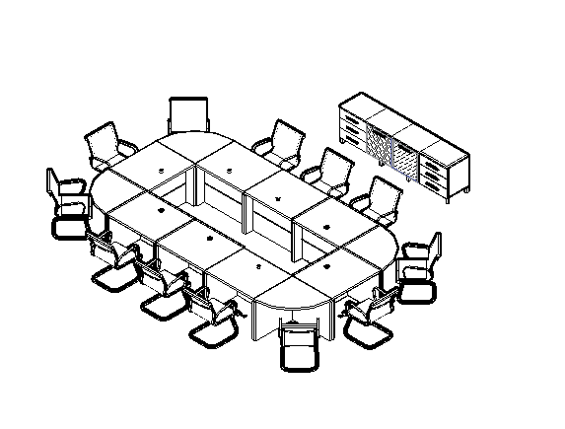 |  | Артикул | кол.во | цена | сумма
 |  | LT.TS-4 | 1 | 23,128 | 23,128
 |  | LT.PK | 1 | 778 | 778
 |  | LT.YK | 2 | 8,999 | 17,997
 |  | LT.S-4 R (L) white | 1 | 6,173 | 6,173
 |  | LT.S-4 R (L) white | 1 | 6,173 | 6,173
 |  | NZ 60-100 | 6 | 598 | 3,586
 |  | LT.SPS | 8 | 14,928 | 119,428
 |  | LT.SPU (L) | 4 | 13,121 | 52,485
 |  | Итого: |  |  | 229,748

